상품제안서
[프롬네이쳐] 친환경 커피가루 텀블러 400ml / 630ml | 상품코드: F15600

 |  |  |  |  |  |  | 02-412-0044 | www.easy1.co.kr
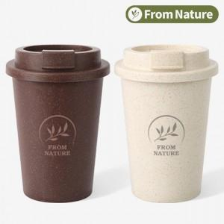 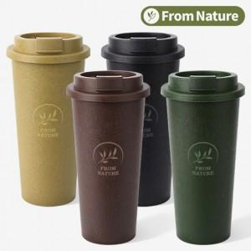

【상세/제작정보】

【인쇄/포장옵션】 | 레이저 / 포장지포장

【공급단가】 | 수량 | 100~ | 300~ | 500~ | 1,000~ | 2,000~
*VAT별도 | 400ml | 4,320원 | 4,160원 | 4,000원 | 3,840원 | 3,740원
 | 630ml | 4,720원 | 4,550원 | 4,370원 | 4,200원 | 4,090원

【상품 URL】 | https://dev.easy1.co.kr:443/src/goods_detail.php?gdno=15600

